指标
主题域 | 二级主题域 | 场景 | 中文名称 | 指标业务定义 | 计算公式 | 备注
监管全景 | 监管全景 | 文字部分 | 机构名称
 |  |  | 机构数
 |  |  | 融资金额 | 投资人投资金额总和
 |  |  | 累计风险数 | 所有风险事件数量
 |  |  | 今日风险数 | 今日风险事件数量
 |  |  | 成交笔数
 |  | 地图-分布图 | 机构名称 | 交易市场
 |  |  | 客户规模 | 某交易市场客户数量
 |  |  | 机构注册地 | 交易市场注册地址
 |  |  | 风险系数 |  |  | 暂时不加
 |  |  | 某机构风险事件数
 |  |  | 某机构客户数 | 投资人人数
 |  |  | 某机构平均产品利率
 |  |  | 某机构最高产品利率
 |  |  | 未兑付产品金额
 |  |  | 某机构累计融资额
 |  | 风险种类占比 | 风险名称
 |  |  | 各类风险累计数量
 |  |  | 历史累计风险数量
 |  | 累计融资额 | 客户数 |  |  | 三条线
 |  |  | 风险事件数
 |  |  | 累计融资金额 | 近12个月每月投资人投资金额总和
 |  | 风险事件明细 | 报警日期
 |  |  | 风险类别
 |  |  | 风险说明
 |  |  | 风险指标值
 |  |  | 阈值
 |  |  | 超出额
 |  |  | 业务详细
机构透视 | 市场规模 | 融资额占比 | 各市场融资额占比 | 融资额=投资人投资额
 |  | 累计融资额 | 融资金额 | 近12个月每个月各市场的融资金额
 |  | 成交占比 | 各市场成交笔数占比
 |  | 成交趋势 | 成交笔数 | 近12个月每个月各市场的成交笔数
 |  | 发售产品占比 | 各市场发售产品总数
 |  | 累计发售产品数量 | 各月发售产品数量 | 发行产品数-撤销产品数
 | 风险画像 | 市场风险状况 | 市场名称
 |  |  | 风险类别
 |  |  | 各市场各类风险事件数 |  |  | 维度：机构、风险，时间维度：当日，本周，当月，各月，季度，按年，历史累计
 |  | 风险报表 | 报警日期 | 换成上报风险的有风险市场和无风险市场的占比，和各类风险大类各类风险数
 |  |  | 报警时间
 |  |  | 风险类别
 |  |  | 风险说明
 |  |  | 交易市场
 |  |  | 干系客户
 |  |  | 风险数值
 |  | 上报风险事件概览 | 风险发生市场占比 | 有风险发生的市场和无风险发生的市场风险事件数占比，指经清算所排查后，上报到政府部门的风险
 |  |  | 风险类型 | 风险大类
 |  |  | 风险事件数量 | 各个风险类型的风险事件数量
 | 指标对比 | 各维度指标占比
 |  |  | 风险类型 | 风险大类 |  | 客户风险、资金风险、交易风险、商品风险、…
 |  |  | 风险小类 | 风险大类下包含的各类风险 |  | 开户年龄、大额客损、客损占比、持续亏损、持续盈利、纠纷数量，大额出金、大额入金、频繁出金、频繁入金、出入金异常，大额盈利、大额亏损、频繁交易，最大波幅、累计波幅、连续涨跌停
 |  |  | 风险事件数 | 同上 |  | 维度：当年累计、风险大类，风险小类
 |  | 各市场风险种类趋势 | 机构名称 | 同上
 |  |  | 风险类型 | 风险大类
 |  |  | 风险小类 | 风险大类下包含的各类风险
 |  |  | 风险事件数 | 同上 |  | 维度：当年累计、风险大类，风险小类、交易市场
 |  | 条形图 | 各个机构各类风险数目占比 | 各个交易市场各类风险发生次数占比 | 某一风险小类在某一交易市场发生次数/某一风险小类在所有交易市场发生的次数； 风险次数计算发放同上
风险分析 | 用户风险监控 | 发行人数趋势图 | 新用户数 | 近12各月各个交易市场新用户数
 |  |  | 注销户
 |  |  | 活跃户
 |  |  | 总客户数
 |  |  | 交易市场名称
 |  | 客户数趋势图 | 交易市场名称
 |  |  | 总客户数 | 近12个月各个交易市场的投资人总数
 |  |  | 新用户数 | 本月客户信息中新增加的用户数
 |  |  | 注销户 | 本月新增的注销用户数
 |  |  | 活跃户 | 1年内不登录为不活跃，一年内有登录即为活跃
 |  | 融资额排名改累积交易量排名 | 发行人融资额 | 各交易市场各发行人的融资金额
 |  |  | 客户姓名
 |  | 累计客户持仓金额 | 客户姓名
 |  |  | 持仓金额（12月还是当日） | 近12个月各交易市场各客户的持仓金额
 |  | 发行人逾期占比 | 发行人逾期数 | 此处改成发行人逾期和违约的名单
 |  |  | 发行人数
 |  | 发行人违约占比 | 发行人违约数
 |  |  | 发行人数
 |  | 发行人逾期和违约名单 |  | 逾期名单：名称，逾期天数， 违约名单：名称、违约金额
 |  | 纠纷客户数 | 纠纷客户数
 |  |  | 纠纷中客户数
 |  | 风险事件数 | 用户风险事件数
 |  | 持仓排名 | 发行人姓名
 |  |  | 持仓 | 客户未回款产品金额
 |  | 亏损客户占比 | 亏损客户数
 |  |  | 总客户数
 | 产品风险监控 | 产品周期占比 | 产品名称
 |  |  | 产品周期 | 起息日-到期日
 |  |  | 各个产品周期内的产品数 | 活期（1个月以内）、短期（1个月-1年）、长期（1年以上），在各个产品周期内的产品数
 |  | 已交易产品最高利率趋势 | 产品名称
 |  |  | 已交易产品
 |  |  | 最高利率 | 近12个月各月的已交易产品的最高利率 | 最高利率系统可取
 |  | 已交易产品最高利率趋势 | 产品名称
 |  |  | 已交易产品
 |  |  | 平均利率利率 | 近12个月各月已交易产品的平均利率
 |  | 异常成交明细 | 成交时间 | 异常成交的成交时间 |  | 异常成交是指发生了风险事件
 |  |  | 成交编号
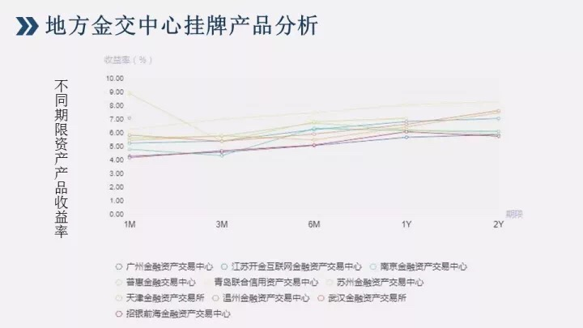
 |  |  | 客户号
 |  |  | 市场 | 最近关于产品风险、动作风险的明细，按时间顺序展示
 |  |  | 成交价
 |  |  | 成交量
 |  |  | 成交金额
 |  |  | 风险分析
 |  | 不同期限产品收益率 | 交易市场名称
 |  |  | 产品名称
 |  |  | 产品周期 | 1个月、3个月、6个月、一年、两年
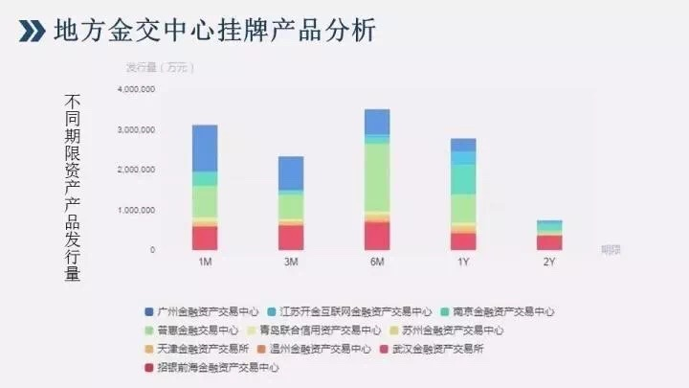
 |  |  | 产品收益率 | 统计不同产品周期，不同市场的各个产品的收益率
 |  | 不同期限产品发行量 | 交易市场名称
 |  |  | 产品名称
 |  |  | 产品周期 | 1个月、3个月、6个月、一年、两年
 |  |  | 产品发行量 | 统计不同产品周期，不同市场的各个产品的收益率
 |  | 风险事件 | 产品风险事件数
 |  | 亏损产品占比数 | 亏损产品 | 产品实际回款金额小于本金的产品
 |  |  | 亏损产品数 | 产品实际回款金额小于本金的产品数
 |  |  | 总产品数
 |  | 产品收益率排名 | 产品收益
 |  |  | 产品收益率 | 产品实际收益率的排名（实际）
 |  |  | 产品收益率排名
 |  | 产品收益额排名 | 产品收益
 |  |  | 产品收益额 | 发行金额*利率*日期
 |  |  | 产品收益额排名
 |  | 单笔融资金额排名 | 融资金额 | 产品发行金额
 | 资金风险监控 | 市场盈亏排名 | 利息 | 近12个月，各个交易市场的利息，利息=回款金额-本金 |  | 展示周期（所有投资人）
 |  |  | 亏损金额 | 近12个月，各个交易市场的亏损金额，亏损金额=本金-回款金额
 |  | 月手续费收入趋势 | 手续费 | 按月统计每一个交易市场手续费收入金额
 |  | 未结清融资金额 | 未结清融资金额 | 各个交易市场尚未结清的融资额
 |  | 未结清产品最高利率 | 未结清产品最高利率 | 所有未结清产品中的最高利率 |  | 除了已完成？系统可取的？
 |  | 未结清产品平均利率 | 未结清产品平均利率 | 未结清产品的平均利率
 |  | 资金明细表 | 资金流水（日期、借贷、轧差） | 最近5个工作日资金流水，包括日期，贷方，借方，轧差，统计近5日每日的总的资金增加和减少， |  | 在某一日的数据出可以触发展示当日的兑付流水（明细）
 |  |  | 日期 | 交易日期
 |  |  | 借方（增加） |  |  | 进钱
 |  |  | 贷方（减少） | 换成可疑交易中的成交明细 |  | 出钱
 |  |  | 轧差
 |  |  | 对付流水（明细） | 触发后弹出的当日明细流水
 |  | 成交明细 | 成交时间
 |  |  | 成交编号
 |  |  | 客户号
 |  |  | 市场
 |  |  | 成交价
 |  |  | 成交量
 |  |  | 成交金额
 |  |  | 风险分析
 |  | 风险事件 | 资金风险事件数
 |  | 大额交易排名 | 交易市场名称
 |  |  | 投资人姓名
 |  |  | 交易金额 | 各个交易市场投资人单笔金额 |  | 每一个条形图可以触发该客户的信息，信息包括①账户信息:名称、证件编号，机构标识、登记日期、银行账户 ；②交易信息：交易时间、投资人、发行人、产品、金额
 |  | 频繁交易排名 | 交易市场名称 |  |  | 每一个条形图可以触发该账户信息，及近5笔交易流水
 |  |  | 投资人姓名
 |  |  | 频繁交易 | 各个交易市场发行人交易次数
 |  | 大额持仓排名 | 交易市场名称 |  |  | 每一个条形图可以触发该账户信息，及近5笔交易流水
 |  |  | 投资人姓名
 |  |  | 持仓量 | 各个交易市场投资人总持仓排名
 | 舆情信息监控 | 市场舆情概览 | 各交易市场舆情条数 |  | count（舆情信息）
 |  | 舆情走势 | 舆情条数 | 各交易市场各月舆情条数（统计近12个月）
 |  | 风险事件 | 舆情信息下的风险事件数
 |  | 关键字词云 | 舆情关键字 | 底表
 |  | 舆情信息
 | 工商信息监控 | 事件展示 | 指标预警事件
 |  |  | 三地一致
 |  |  | 关联账户
 |  | 关系图 | 投资人融资人关系图
业务数据 | 业务统计 | 业务统计 | 机构名称 | 同上
 |  |  | 各个机构客户数 | 同上
 |  |  | 各个机构收益金额
 |  |  | 品种名称
 |  |  | 各品种交易额
 |  |  | 参与各个品种交易客户数
 |  |  | 近12个月各个机构的沉淀资金 | 包含本月
 |  |  | 近12个月各个机构的客户数
 |  |  | 近12个月各个机构的成交金额
 |  |  | 近12个月各个机构的客户数 |  | 总客户数、签约客户数、交易客户数
 |  |  | 上市日期
 |  |  | 交易日期
 |  |  | 品种代码
 |  |  | 品种名称
 |  |  | 每手数量
 |  |  | 交易额
 |  | 客户信息 | 交易市场
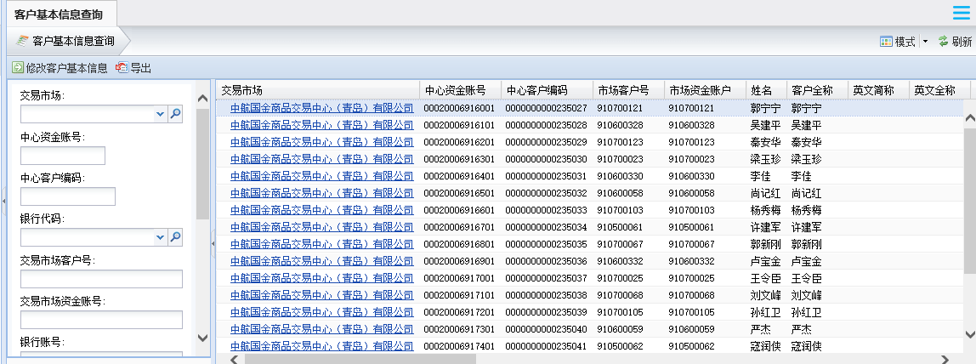
 |  |  | 中心资金账号
 |  |  | 中心客户编码
 |  |  | 市场客户号
 |  |  | 市场资金账户
 |  |  | 英文简称
 |  |  | 英文全程
 |  |  | 姓名
 |  |  | 客户余额
 |  |  | 币种
 |  |  | 机构组织
 |  |  | 证件类别
 |  |  | 证件编号
 |  |  | 手机
 |  |  | 联系电话
 |  |  | 银行代码
 |  |  | 银行账户
 |  |  | 客户状态
 |  |  | 签约状态
 |  |  | 签约日期
 |  |  | 签约时间
 |  |  | 解约时间
 |  |  | 账户类别
 |  |  | 国籍代码
 |  |  | 邮箱
 |  |  | 投资者类型
 |  |  | 客户属性
 |  |  | 开户日期
 |  |  | 销户日期
 |  |  | 登记日期
 |  |  | 变动日期
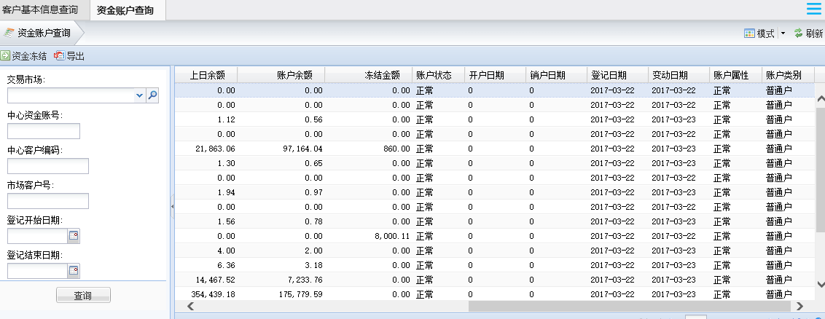
 |  | 资金信息 | 中心资金账号
 |  |  | 交易市场
 |  |  | 交易客户号
 |  |  | 姓名
 |  |  | 市场资金账户
 |  |  | 中心客户编码
 |  |  | 币种
 |  |  | 上日余额
 |  |  | 账户余额
 |  |  | 冻结余额
 |  |  | 账户状态
 |  |  | 开户日期
 |  |  | 销户日期
 |  |  | 登记日期
 |  |  | 变动日期
 |  |  | 账户属性
 |  |  | 账户类别
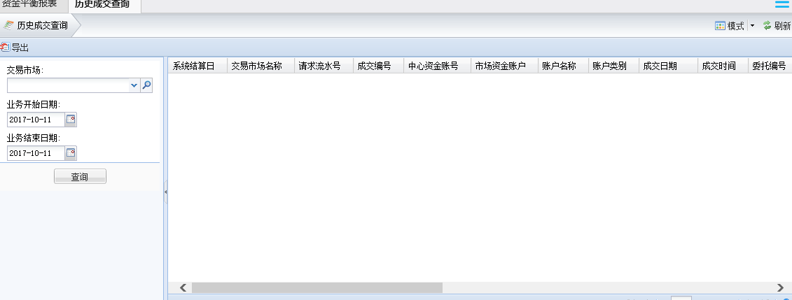
 |  | 交易信息 | 交易市场名称
 |  |  | 请求流水号
 |  |  | 成交编号
 |  |  | 中心资金账号
 |  |  | 市场资金账户
 |  |  | 账户名称
 |  |  | 账户类别
 |  |  | 成交日期
 |  |  | 委托编号
 |  |  | 市场产品代码
 |  |  | 成交数量
 |  |  | 成交价格
 |  |  | 每手对应单位量
 |  |  | 成交金额
 |  |  | 买卖方向
 |  |  | 发起方开平标志
 |  |  | 持仓编码
 |  |  | 对手成交编码
 |  |  | 对手委托编码
 |  |  | 检验标志
 |  |  | 警示标志
监管报告 | 风控周报
 | 风控月报 | 监管概览 | 工商变更信息
 |  |  | 监管交易市场数
 |  |  | 本月新增交易市场数
 |  |  | 融资规模
 |  |  | 累计发行产品数量
 |  |  | 累计投资人
 |  |  | 累计融资人
 |  |  | 风险事件数
 |  |  | 清算所排除风险事件数
 |  |  | 上报风险事件数
 |  | 工商变更
 |  | 市场发展规模 | 交易市场数 | 累计接入的交易市场数
 |  |  | 交易市场数环比
 |  |  | 融资规模 | 融资规模是指累计融资额
 |  |  | 融资规模环比
 |  |  | 产品发行数量 | 累计产品发行数量
 |  |  | 产品发行数量环比
 |  |  | 用户数 | 投资人人数
 |  |  | 用户数环比
 |  |  | 累计交易额占比 | 累计交易额占比
 |  |  | 累计沉淀资金 | 统计近12个月，每月沉淀资金 |  | 当月换颜色突出显示
 |  |  | 用户数 | 统计近12个月，每月用户数
 |  | -统计表 | 市场名称
 |  |  | 各交易市场沉淀资金及其环比 | 各个市场截至到当前月累计沉淀资金及沉淀资金环比
 |  |  | 各交易市场当月交易额及其环比 | 各个市场截至到当前月累计交易额及沉淀资金环比
 |  |  | 各交易市场当月用户数及其环比 | 各个市场截至到当前月累计用户数及沉淀资金环比
 |  | -本月新上线品种 | 品种名称 | 底表
 |  |  | 所属大类 | 底表
 |  |  | 所属市场 | 底表
 |  |  | 上线时间 | 底表
 |  | 风险事件回顾 -事件分类 | 各大类风险事件的占比
 |  |  | 各大类风险事件数目 | 统计当月各大类风险事件数目
 |  | -上报事件
 |  | -累计风险事件趋势 | 各类风险的风险事件数 | 统计每月每个风险大类发生的风险事件数 |  | 堆积折线图
 |  | -本月风险事件说明
 |  | 各机构风险排名 | 各市场排名说明
 |  |  | 各市场风险事件排名 | 每个交易市场发生的风险事件数降序排列
 |  |  | 各市场风险事件数
 |  | 各类风险排名 | 各类风险数排名说明
 |  |  | 各类风险发生数排名 | 每个风险大类发生的事件数降序排列
 |  |  | 各类风险事件数
 |  | 综合分析
 |  | 附件
 | 风控年报

